상품제안서
나빌레라 고급 난초문 자개 텀블러 500ml (명장 장춘철 作) | 상품코드: F24401

 |  |  |  |  |  |  | 02-412-0044 | www.easy1.co.kr
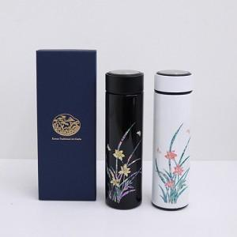

【상세/제작정보】

【인쇄/포장옵션】 | 실크, 패드인쇄 / 포장지포장

【공급단가】 | 수량 | 100~ | 300~ | 500~ | 1,000~ | 3,000~
*VAT별도 | 단가 | 40,000원 | 39,360원 | 38,400원 | 37,440원 | 36,800원

【상품 URL】 | https://dev.easy1.co.kr:443/src/goods_detail.php?gdno=24401

